2020_09_data
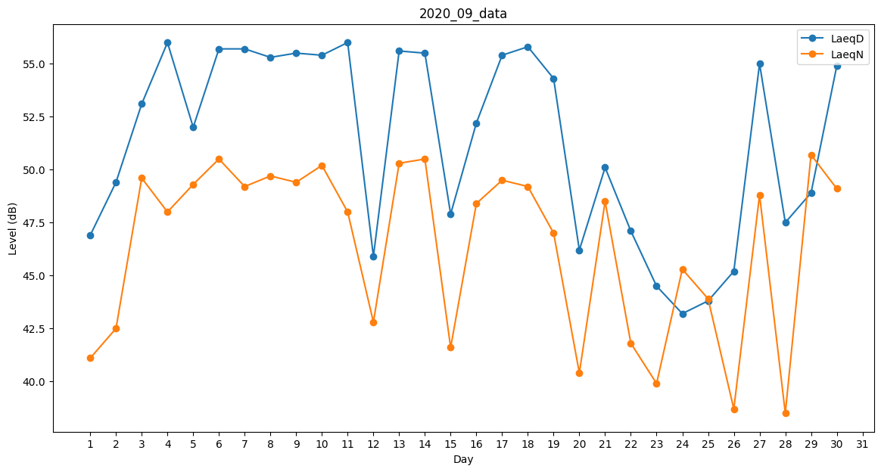
Day | LaeqD | LaeqN
1 | 46.9 | 41.1
2 | 49.4 | 42.5
3 | 53.1 | 49.6
4 | 56 | 48
5 | 52 | 49.3
6 | 55.7 | 50.5
7 | 55.7 | 49.2
8 | 55.3 | 49.7
9 | 55.5 | 49.4
10 | 55.4 | 50.2
11 | 56 | 48
12 | 45.9 | 42.8
13 | 55.6 | 50.3
14 | 55.5 | 50.5
15 | 47.9 | 41.6
16 | 52.2 | 48.4
17 | 55.4 | 49.5
18 | 55.8 | 49.2
19 | 54.3 | 47
20 | 46.2 | 40.4
21 | 50.1 | 48.5
22 | 47.1 | 41.8
23 | 44.5 | 39.9
24 | 43.2 | 45.3
25 | 43.8 | 43.9
26 | 45.2 | 38.7
27 | 55 | 48.8
28 | 47.5 | 38.5
29 | 48.9 | 50.7
30 | 54.9 | 49.1

